Hoja1
2024-01-20

LA PAZ 28 - HAEDO 4460-2005
BUENOS AIRES luquearti@gmail.com
____________________________________________________________________________________
"BISAGRA MOSQUERA”
“Hierro CHAROLADO”
“Por PAR”

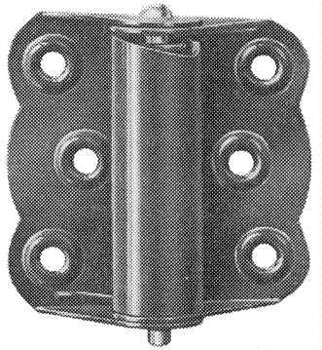

COD. | DESCRIPCION | PRECIO
BI-1050 | PAR Bisagra MOSQUERA Charol | 1771.207

Envase: En Cajas de Carton conteniendo 5 PARES
Atencion: El Precio es Por PAR (NO POR UNIDAD)

